关系图
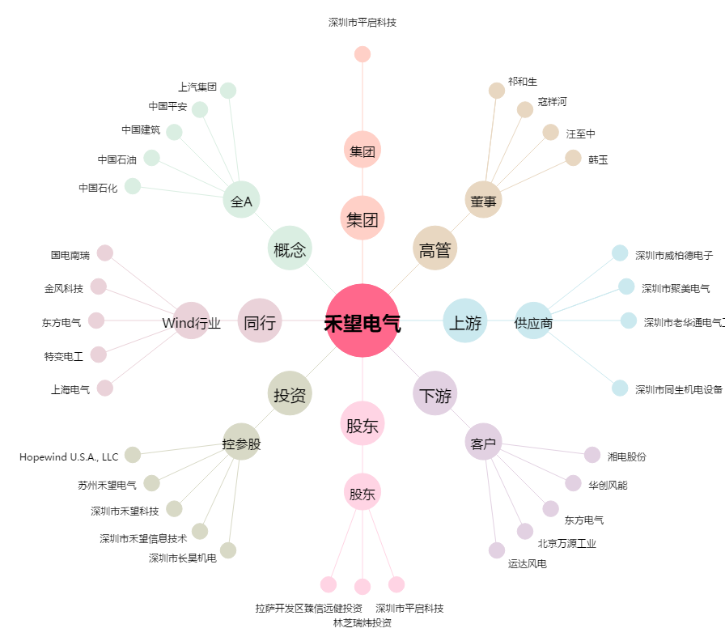
禾望电气[603063.SH] - 关系概览图

